circuito RC
 |  | Esperienza RC

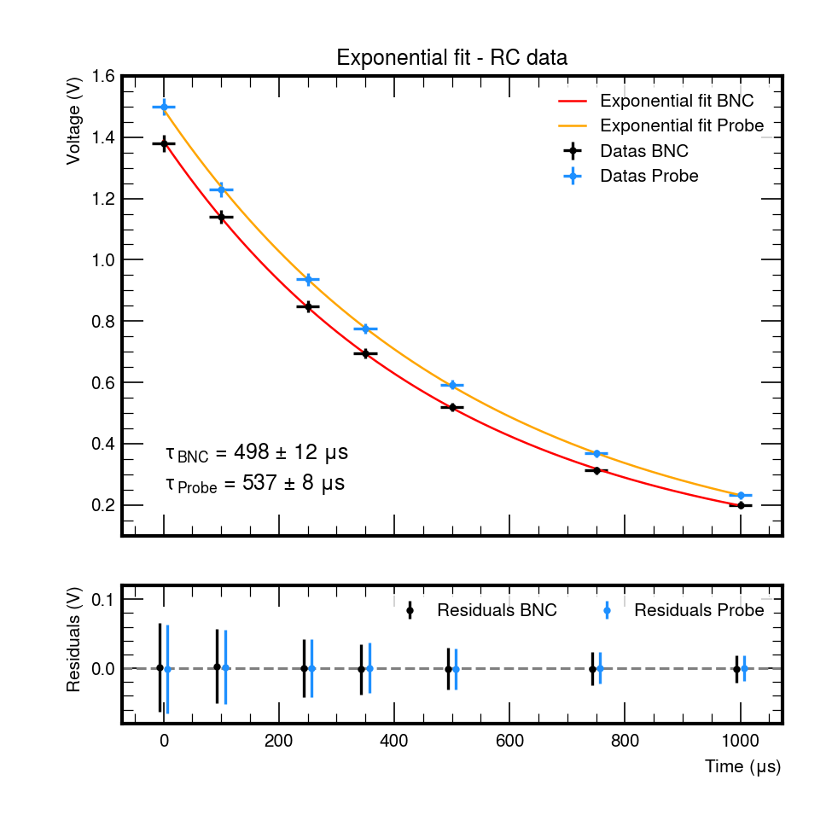
Gruppo | 47 |  | Data | 2025-10-20
Cognome | Masiero |  | Segato |  | Visentin
Nome | Sofia |  | Marco |  | Pietro
Matricola | 2110878 |  | 2110856 |  | 2102236

BNC
 | V
0 | 1.38
100 | 1.14
250 | 0.85
350 | 0.70
500 | 0.52
750 | 0.31
1000 | 0.20
sonda
 | V
0 | 1.50
750 | 0.37
100 | 1.23
1000 | 0.23
250 | 0.94
350 | 0.78
500 | 0.59
 | valore | fondo scala | unità di misura
Resistenza | 81.42 | 100 | kΩ | modello strumento | MTX 3292
Condensatore | 6.57 | 10 | nF | modello strumento | MTX 3292
Vin | 1.5 | 0.2 | V
Costante di tempo teorica | 535 ± 5 |  | µs

 | misura della costante di tempo

cavo BNC |  |  |  | sonda
V/div | 0.2 | t/div – [μs] | 250 | V/div | 0.2 | t/div – [μs] | 250
t |  | V | ln(V) | t |  | V | ln(V)
0 |  | 1.38 | 0.32 | 0 |  | 1.50 | 0.41
100 |  | 1.14 | 0.13 | 750 |  | 0.37 | -1.00
250 |  | 0.85 | -0.16 | 100 |  | 1.23 | 0.21
350 |  | 0.70 | -0.36 | 1000 |  | 0.23 | -1.46
500 |  | 0.52 | -0.65 | 250 |  | 0.94 | -0.07
750 |  | 0.31 | -1.16 | 350 |  | 0.78 | -0.25
1000 |  | 0.20 | -1.61 | 500 |  | 0.59 | -0.52

tau misura puntuale – BNC | (520 ± 20) μs |  |  | tau misura puntuale – Sonda | (530 ± 20) μs
BNC
 | ln(V)
0 | 0.32
100 | 0.13
250 | -0.16
350 | -0.36
500 | -0.65
750 | -1.16
1000 | -1.61
sonda
 | ln(V)
0 | 0.41
750 | -1.00
100 | 0.21
1000 | -1.46
250 | -0.07
350 | -0.25
500 | -0.52

Fit esponenziale |  |  |  | Fit lineare
Fit BNC |  |  |  | Fit BNC
 | valore | errore (se disp) |  |  | valore | errore (se disp)
costante di tempo – [µs] | 498 | 12 |  | costante di tempo – [µs] | 511 | 4

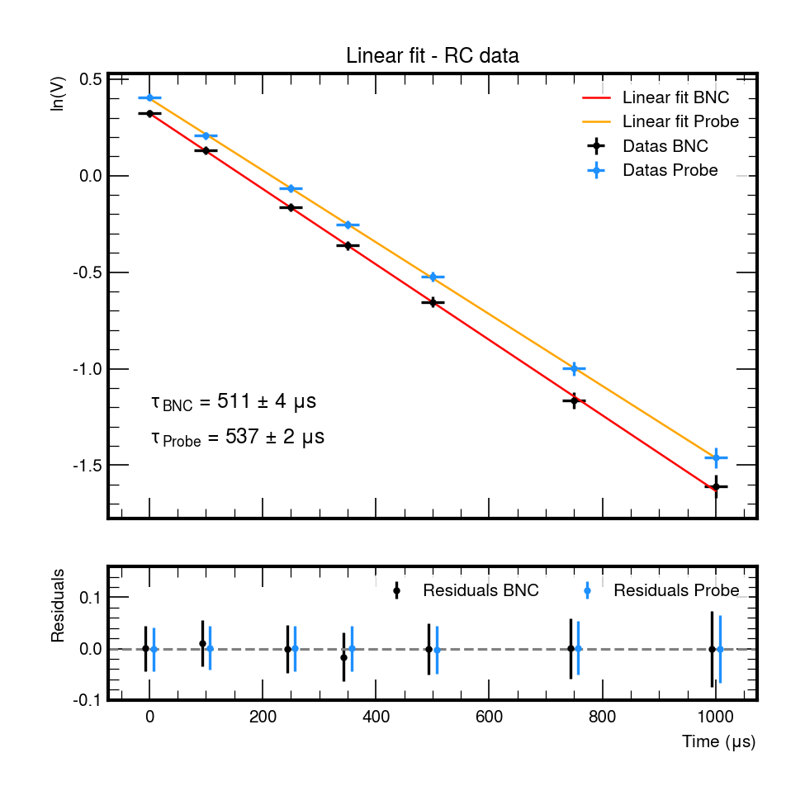
Fit sonde |  |  |  | Fit sonde
 | valore | errore (se disp.) |  |  | valore | errore (se disp.)
costante di tempo – [µs] | 537 | 8 |  | costante di tempo – [µs] | 537 | 2

 | misura della frequenza di taglio

 | valore | fondo scala
Vpp IN – [V] | 3.04 | 0.5
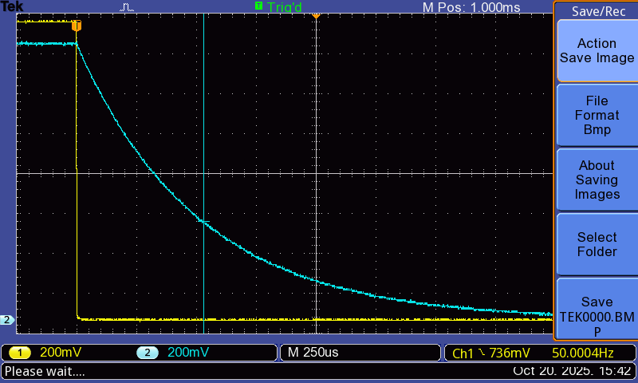
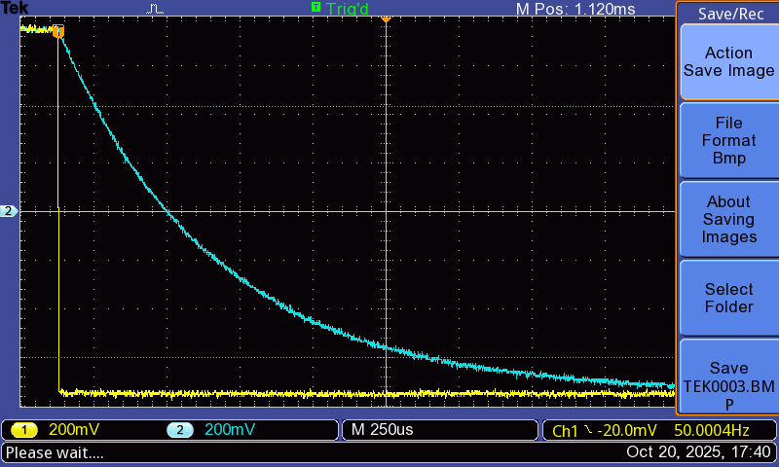
frequenza di taglio misurata | (290 ± 6) Hz | Min: 280 Hz | Max 300 Hz | Applicata distribuzione uniforme

sonda
frequenza | V/div | Vpp OUT – [V] | A[dB]
50 | 0.5 | 2.96 | -0.23
80 | 0.5 | 2.88 | -0.47
130 | 0.5 | 2.72 | -0.97
180 | 0.5 | 2.56 | -1.49
240 | 0.5 | 2.32 | -2.35
550 | 0.2 | 1.42 | -6.59
1000 | 0.2 | 0.86 | -10.93
1400 | 0.1 | 0.63 | -13.64
2700 | 0.05 | 0.336 | -19.13
20000 | 0.02 | 0.059 | -34.21

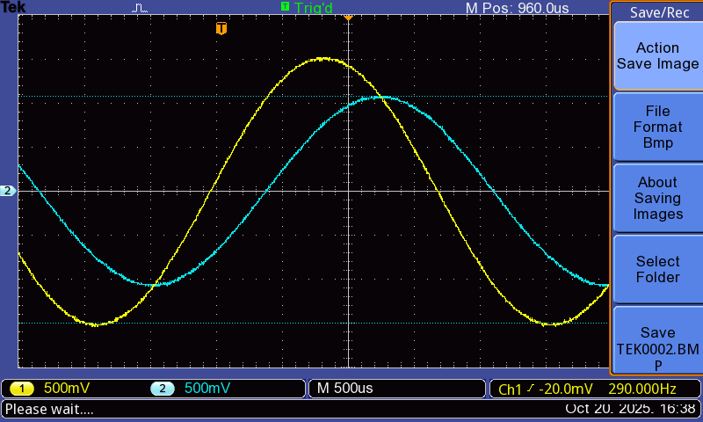

sonda

 |  | tabella riepilogativa finale

 |  |  | tempo caratteristico e altezza segnale
 |  |  |  | valore | errore (se disp.) | Fit | errore fit
 |  |  | tau calcolato dai componenti | 535 | 5
 |  |  | tau da misura dalla scarica di C senza sonde | 520 | 20 | 495 | 12
 |  |  | tau da misura dalla scarica di C con le sonde | 530 | 20 | 538 | 9
 |  |  | tau ricavato dalla misura della freq. di taglio | 549 | 11
 |  |  | Vout(0) senza sonde | 1.38 | 0.03 | 1.37 | 0.01
 |  |  | Vout(0) con le sonde | 1.50 | 0.03 | 1.49 | 0.01

amplificatore invertente
 | Amplificatore invertente

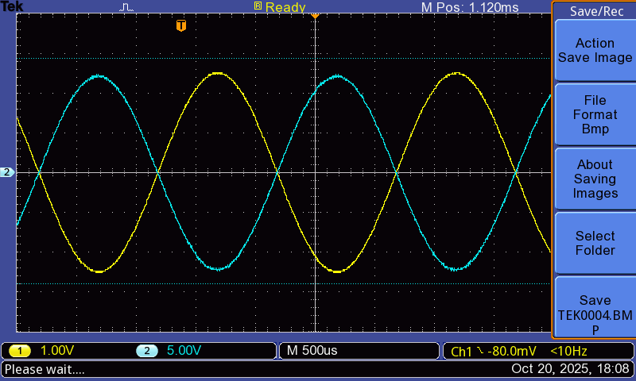
1
 | valore | fondo scala | unità di misura
V+ | 15.02 | 100 | V | mod. strum. | MTX 3292
V- | -15.02 | 100 | V | mod. strum. | MTX 3292
R1 | 5.54 | 10 | KΩ | mod. strum. | MTX 3292
Rf | 26.57 | 100 | KΩ | mod. strum. | MTX 3292
amplificazione teorica | 4,80 ± 0,04 |  | V/V

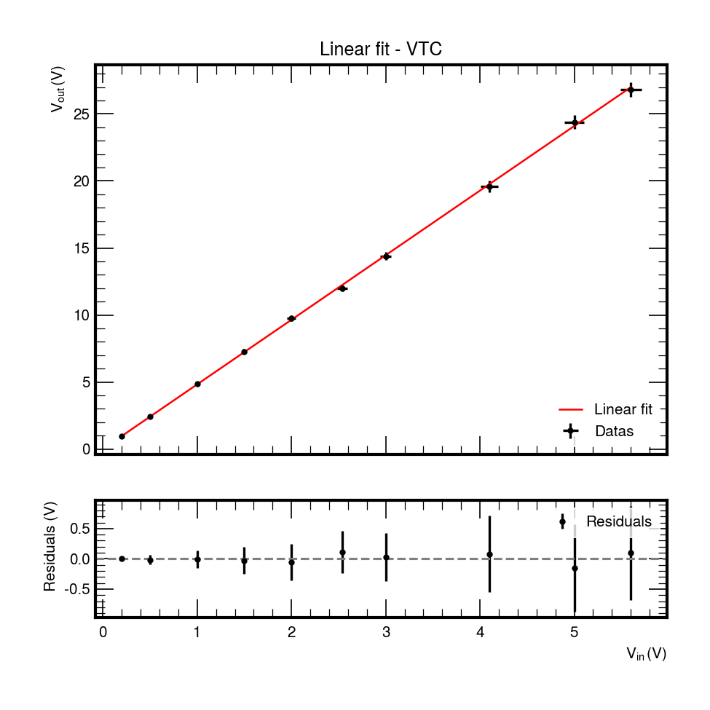
 | Verifica sperimentale dell'amplificazione
misura Vin = 1 Vpp
Vin | V/div | Vout | V/div | A
1.01 | 0.2 | 4.84 | 1 | 4.79

misura Vin = 10 Vpp
Vin | V/div | Vout | V/div | A
10 | 2 | 28.4 | 5 | 2.84

 |  | curva VTC
VTC
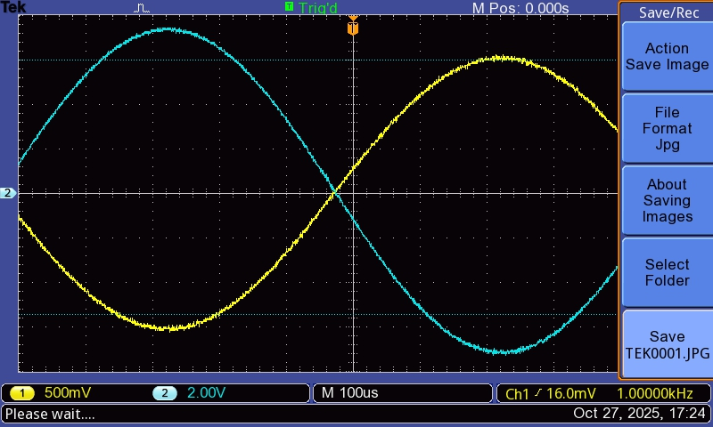
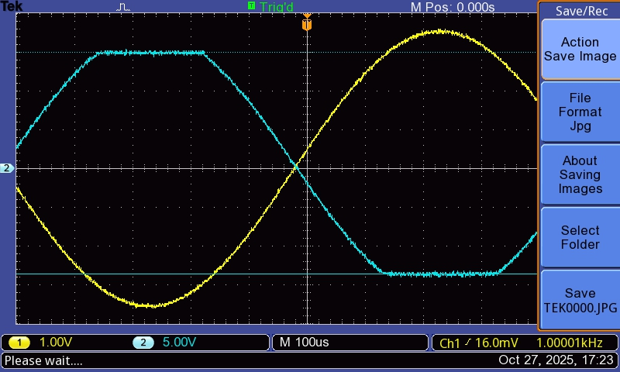
Vin | V/div | Vout | V/div
0.2 | 0.05 | 0.96 | 0.2
0.5 | 0.1 | 2.44 | 0.5
1 | 0.2 | 4.84 | 1
1.5 | 0.2 | 7.28 | 2
2 | 0.5 | 9.76 | 2
2.54 | 0.5 | 12 | 2
3 | 0.5 | 14.4 | 2
4.1 | 1 | 19.6 | 5
5 | 1 | 24.4 | 5
5.6 | 1 | 26.8 | 5
6.56 | 1 | 28.6 | 5
7.1 | 1 | 28.6 | 5
7.56 | 1 | 28.6 | 5

Fit lineare | valore | errore (se disp.)
m | 4.82 | 0.02
q | 0.002 | 0.013
Chi^2/NDF | 1.2 / 8 DOF

 | risposta in frequenza

 | valore | fondo scala
Vpp IN | 1 | 0.2

Grafico di Bode
 | A[dB]
0.03 | 13.6
0.1 | 13.6
0.3 | 13.6
1 | 13.7
3 | 13.7
5 | 13.7
10 | 13.7
20 | 13.7
50 | 13.6
100 | 13.3
250 | 12.4
400 | 11.1
600 | 9.2
800 | 7.2
1000 | 5.6
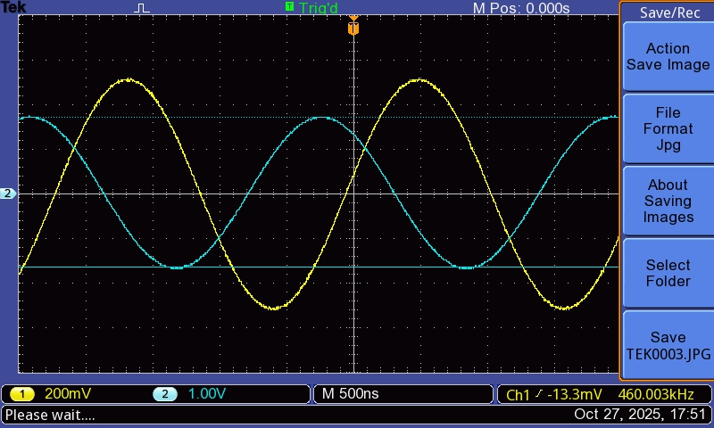
Frequenza – [kHz] | V/div | Vpp OUT | A[dB]
0.03 | 1 | 4.8 | 13.6
0.1 | 1 | 4.8 | 13.6
0.3 | 1 | 4.8 | 13.6
1 | 1 | 4.8 | 13.7
3 | 1 | 4.8 | 13.7
5 | 1 | 4.8 | 13.7
10 | 1 | 4.8 | 13.7
20 | 1 | 4.8 | 13.7
50 | 1 | 4.8 | 13.6
100 | 1 | 4.6 | 13.3
250 | 1 | 4.2 | 12.4
400 | 0.5 | 3.60 | 11.13
600 | 0.5 | 2.88 | 9.19
800 | 0.5 | 2.30 | 7.23
1000 | 0.5 | 1.90 | 5.58

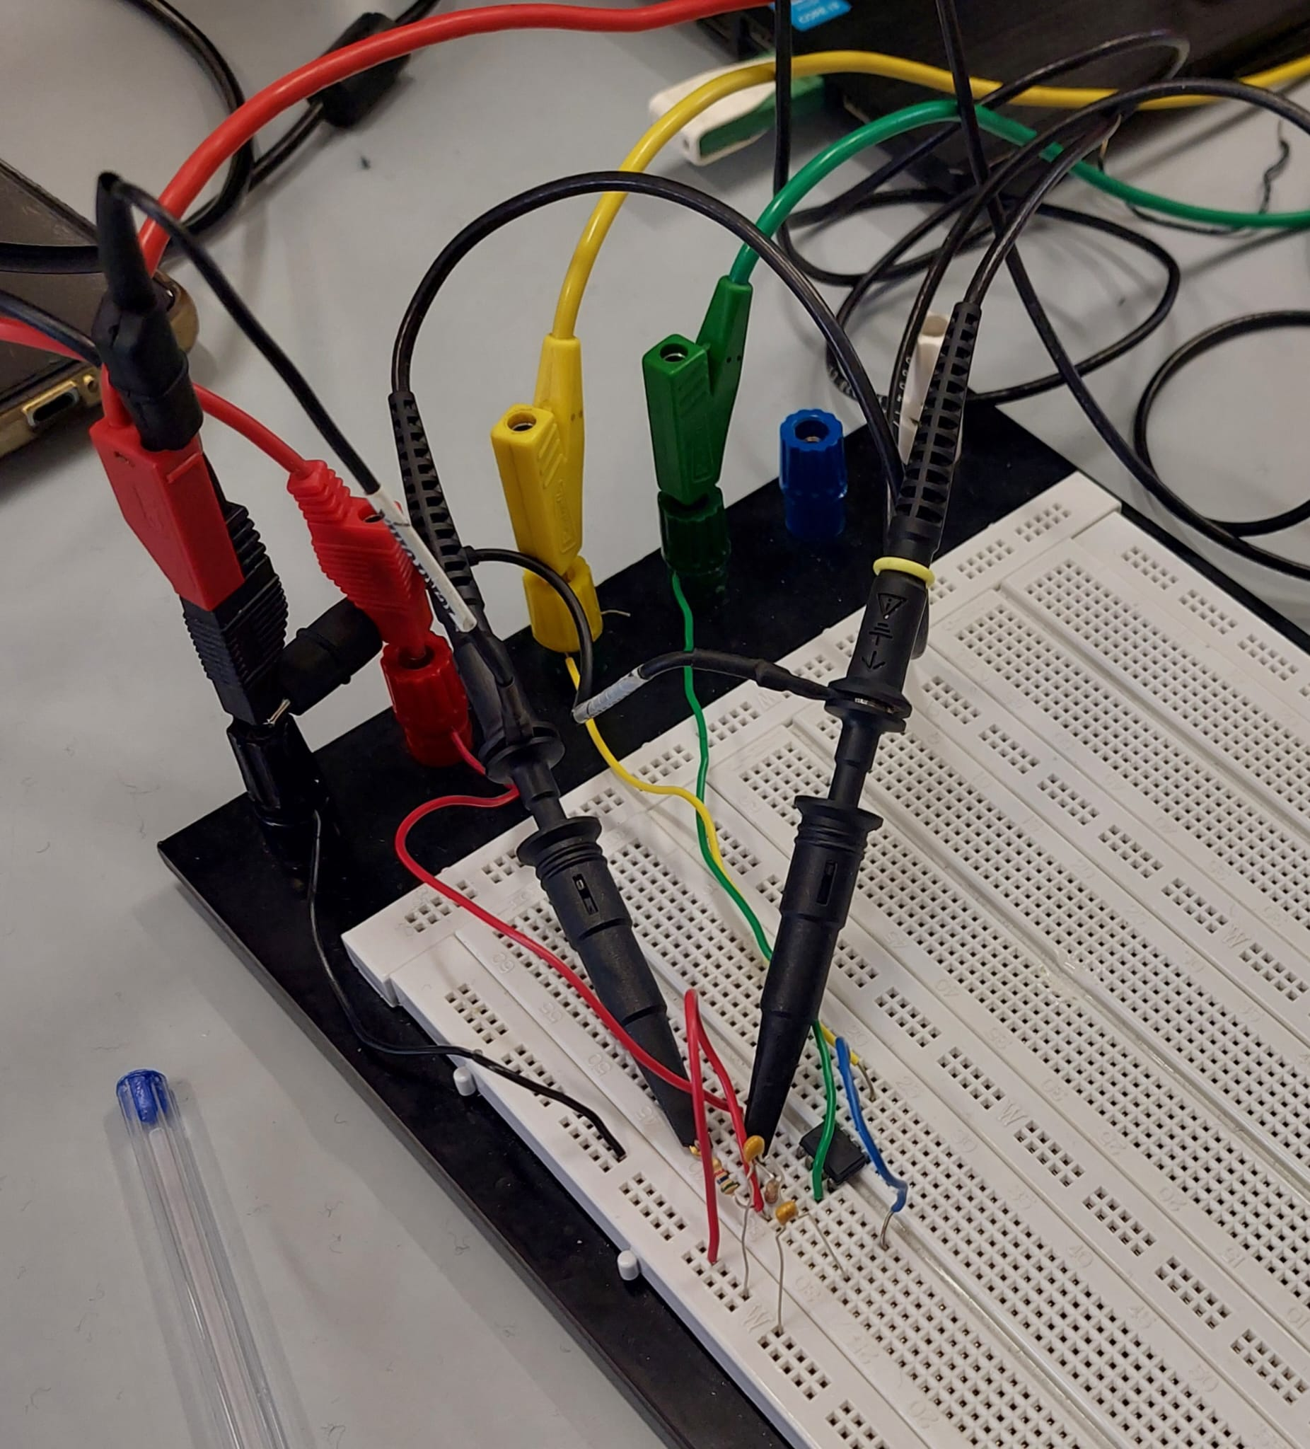
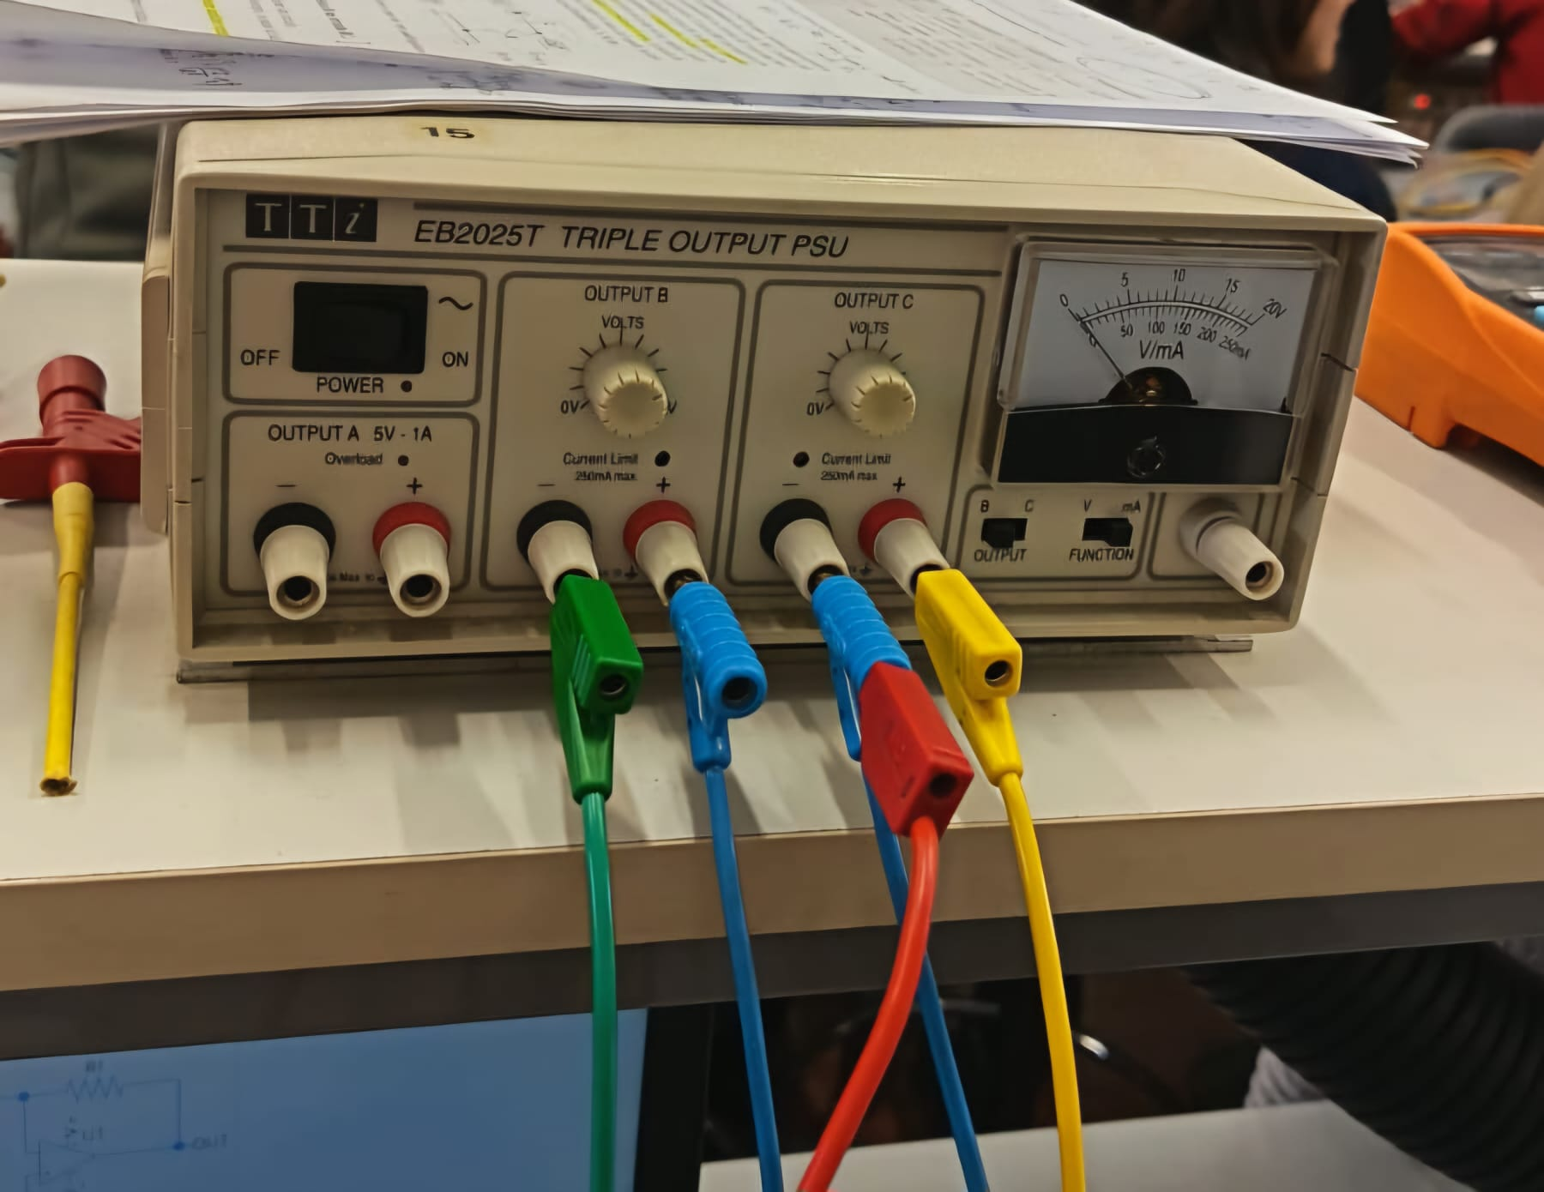

Misura diretta della larghezza di banda

 | valore | fondo scala
Vpp OUT atteso a BW – [V] | 3.39
Vpp OUT a BW misurato - [V] | 3.4 | 1
f corrispondente (BW) – [kHz] | 460 ± 6
Frequenza max | Frequenza min
470 kHz | 450 kHz | Applicata distribuzione uniforme

 |  |  |  |  |  | Commento: Si può notare, nell'immagine a sinistra, come un estremità del condensatore sia inserita nella metà inferiore del margine della breadboard. Questa configurazione non permette di collegare il condensatore a terra: per prendere le misure il circuito è stato modificato traslandolo verso l'alto, collegando l'estremità a terra.

derivatore
 | Circuito derivatore
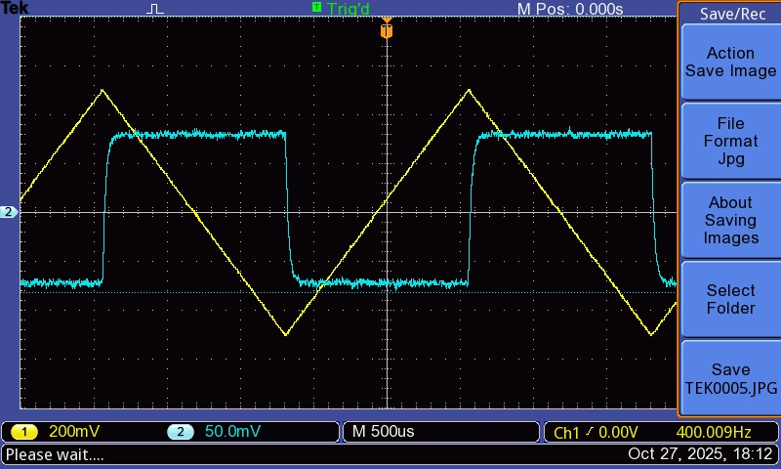
 | valore | fondo scala | unità di misura
V+ | 15.01 | 100 | V
V- | -15.06 | 100 | V
R1 | 5.54 | 10 | KΩ
Rf | 26.57 | 100 | KΩ
C1 | 3.57 | 10 | nF | mod. strum. | MTX 3292
frequenza di taglio prevista | 8.05 |  | kHz
amplificazione attesa a alta frequenza | 4,80 ± 0,04 |  | V/V
amplificazione attesa a ft | 3,39 ± 0,03 |  | V/V

 | risposta in frequenza

Grafico di Bode
in ingresso 1 V FS 200 mv
frequenza [kHz] | V/div | V | A[dB]
0.03 | 0.02 | 0.018 | -34.704
0.1 | 0.02 | 0.059 | -24.554
0.3 | 0.05 | 0.180 | -14.895
1 | 0.1 | 0.59 | -4.61
3 | 0.5 | 1.68 | 4.51
5 | 0.5 | 2.52 | 8.03
10 | 0.5 | 3.74 | 11.46
20 | 1 | 4.5 | 13.0
50 | 1 | 4.7 | 13.5
100 | 1 | 4.7 | 13.4
250 | 1 | 4.2 | 12.5
400 | 0.5 | 3.60 | 11.13
600 | 0.5 | 2.88 | 9.19
800 | 0.5 | 2.28 | 7.16
1000 | 0.5 | 1.84 | 5.30
9 | 0.5 | 3.58 | 11.08
7 | 0.5 | 3.14 | 9.94
8 | 0.5 | 3.40 | 10.63
3000 | 0.1 | 0.41 | -7.70
2000 | 0.1 | 0.77 | -2.25
5000 | 0.05 | 0.174 | -15.189

 | frequenza di taglio approssimata (misurata) | (8,20 ± 0,06) kHz

 |  | Frequenza max [kHz] | V a freq max [V] | Frequenza min [kHz] | V freq min [V]
 |  | 8.3 | 3.44 | 8.1 | 3.4 | Applicata distribuzione uniforme

Amp. alle differenze
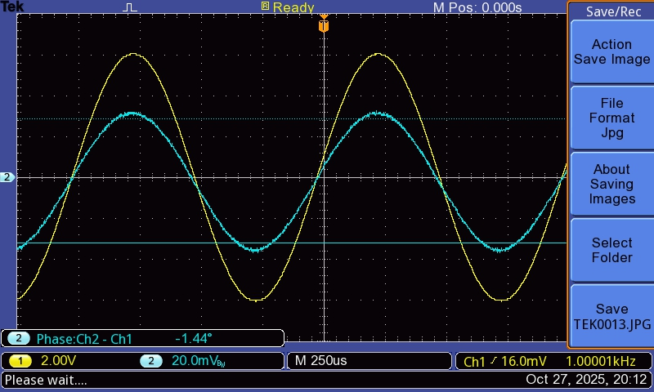
 | Amplificatore alle differenze

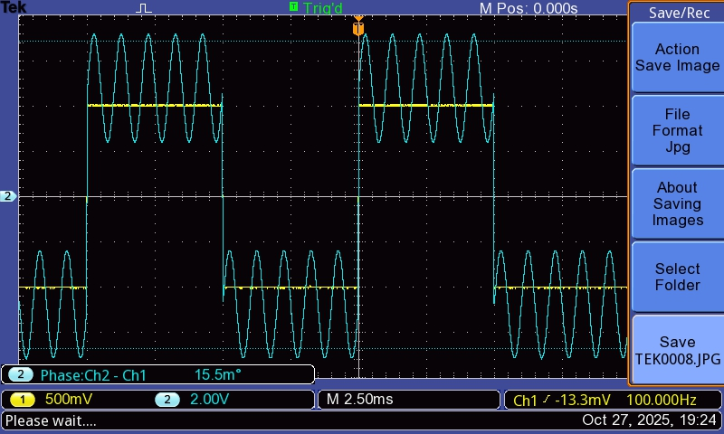
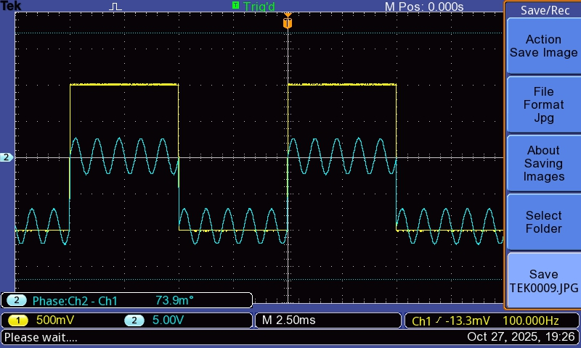
 | valore | fondo scala | unità di misura
V+ | 15.01 | 100 | V
V- | 15.08 | 100 | V
R1 | 5.54 | 10 | kΩ
Rf | 26.57 | 100 | kΩ
R3 | 5.53 | 10 | kΩ | mod. strum. | MTX 3292
R4 | 26.66 | 100 | kΩ | mod. strum. | MTX 3292
amplificazione Ad attesa | 4,80 ± 0,04 |  | V/V

Amplificazioni A1 e A2

 | ingresso invertente |  |  |  |  | ingresso non invertente
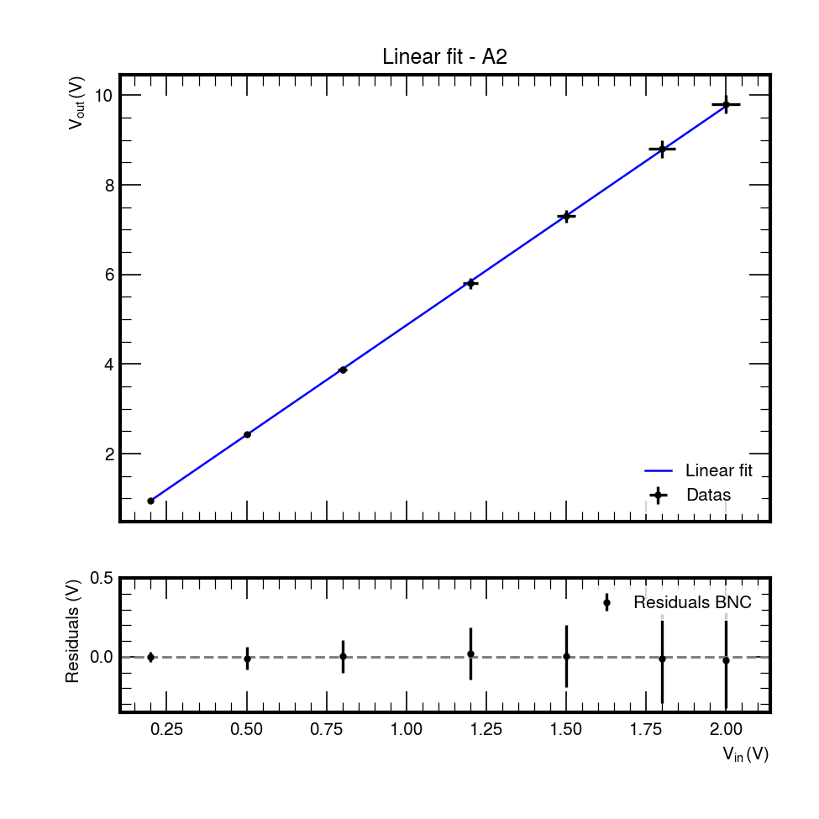
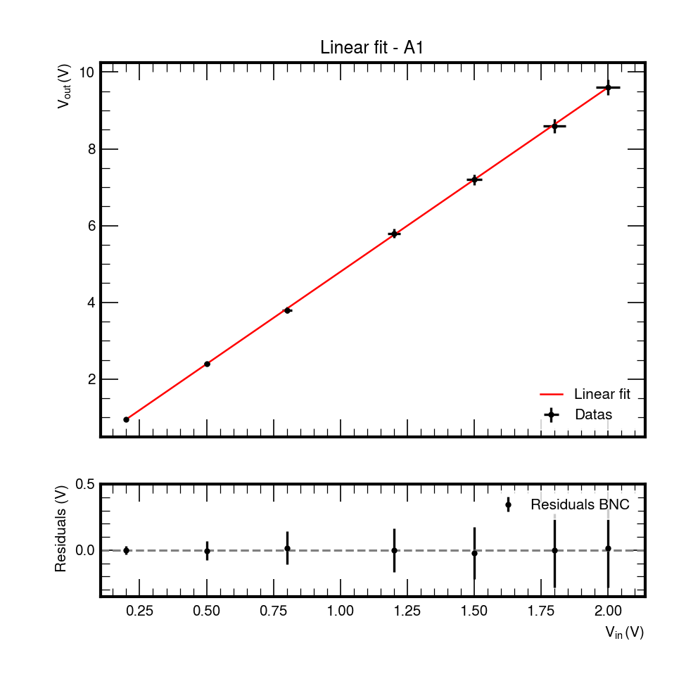
Vin | V/div | Vout | V/div |  | Vin | V/div | Vout | V/div
0.2 | 0.05 | 0.952 | 0.2 |  | 0.2 | 0.05 | 0.952 | 0.2
0.5 | 0.1 | 2.40 | 0.5 |  | 0.5 | 0.1 | 2.44 | 0.5
0.8 | 0.2 | 3.8 | 1 |  | 0.8 | 0.1 | 3.88 | 0.5
1.5 | 0.2 | 7.2 | 1 |  | 1.2 | 0.2 | 5.8 | 1
1.8 | 0.5 | 8.6 | 2 |  | 1.5 | 0.2 | 7.3 | 1
2 | 0.5 | 9.6 | 2 |  | 1.8 | 0.5 | 8.8 | 2
1.2 | 0.2 | 5.8 | 1 |  | 2 | 0.5 | 9.8 | 2

A1
A2

 | valore | err. (se disp.) | unità di misura |  | Si riporta A1 come frazione del modulo dei voltaggi, espressa quindi positivamente, anche se il circuito è invertente.
A1 | 4.80 | 0.01 | V/V
A2 | 4.89 | 0.01 | V/V
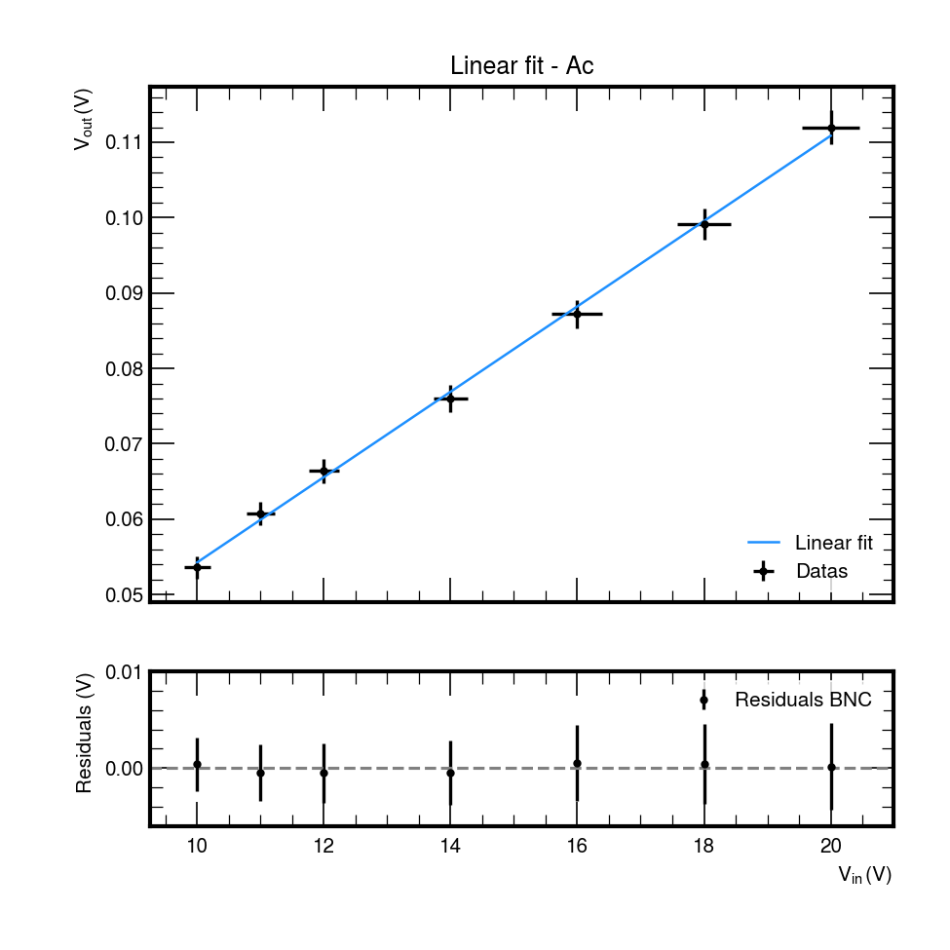
Ad | 4.85 | 0.02 | V/V
Ac
 | modo comune

Vin | V/div | Vout | V/div
10 | 2 | 0.0536 | 0.02
12 | 2 | 0.0664 | 0.02
14 | 2 | 0.076 | 0.02
16 | 5 | 0.0872 | 0.02
18 | 5 | 0.0992 | 0.02
20 | 5 | 0.112 | 0.02
11 | 2 | 0.0608 | 0.02

 | valore | err. (se disp.) | unità di misura
Ac | 0.0057 | 0.0001 | V/V

 | valore | err. (se disp.) | unità di misura
CMRR | 58.7 | 0.2 | dB

